AÇIKLAMA
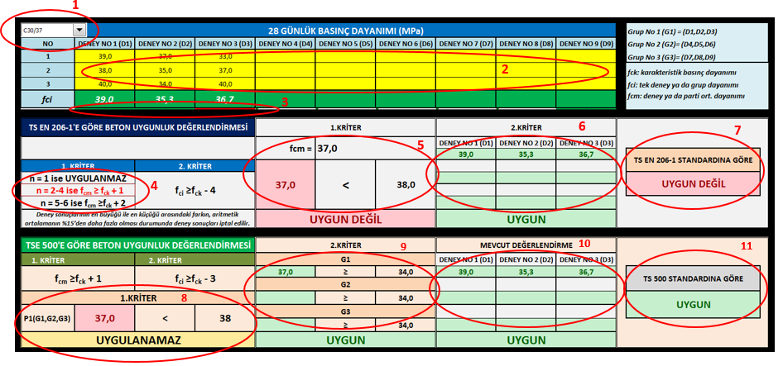

HAZIRLAYAN: YASİN ENGİN (İnş.Yük.Müh)

www.betonvecimento.com

yasin.engin@gmail.com

